Feuil1
 |  | Cours de ski + "Pass' neige" |  |  |  |  |  |  |  |  |  |  |  |  | Saison | 2023 / 2024

 |  |  | Date d'inscription |  |  |  |  |  |  |  |  |  |  |  | Chèque cours Chéque retiré le 1 Fevrier 2024 |  |  | ______ €

 |  |  | Cheque |  |  |  |  |  |  |  |  | Espèce
 |  |  | N° de cheque |  |  |  |  |  |  |  |  |  |  |  | Chèque dossard Détruis à la restitution du ou des dossard(s) |  |  | ______ €
 |  |  | Banque

 | Cours de SKI ALPIN |  |  |  | - | ENFANT | 50 € |  |  |  |  |  |  |  |  |  |  |  | Cours | ENFANT
 | 5 ANS REVOLUS AU 01 janvier 2024 |  |  |  |  |  |  | COCHER LE NIVEAU OBTENU saison |  |  |  |  |  |  |  | 2023 / 2024 |  |  | Cours | Dossard
 | NOM - Prénom |  |  | Numéro d'assurance FFS |  |  | Date de naissance | débutant |  | flocon | 1 ère |  | 2 ème | 3 ème | étoile de bronze | étoile d'or | flèches
 |  |  |  |  |  |  |  |  |  |  |  |  |  |  |  |  |  |  | ____ € | ____ €

 | Cours de SKI ALPIN |  |  |  | - | ADULTE | 65 € | COCHER LE NIVEAU OBTENU saison |  |  |  |  |  |  |  |  |  |  | Cours | ADULTE
 | NOM - Prénom |  |  | Numéro d'assurance FFS |  |  | Date de naissance | débutant |  | Autre niveau |  |  |  |  |  |  |  |  | ____ €

 | Dossard | 15 € |  | par enfant
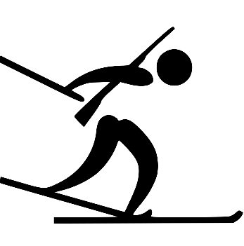

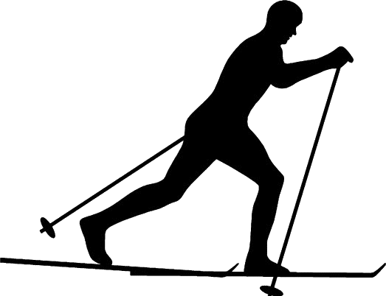 | Cours de Fond |  |  |  | - | ENFANT | 35 € | COCHER LE NIVEAU OBTENU saison |  |  |  |  |  |  |  | 2023 / 2024 |  |  | Cours | ENFANT
 | NOM - Prénom |  |  | Numéro d'assurance FFS |  |  | Date de naissance | débutant |  | Autre niveau | 5 Ans min, |  |  |  |  |  |  |  | ____ €

 | Cours de Fond |  |  |  | - | ADULTE | 45 € | COCHER LE NIVEAU OBTENU saison |  |  |  |  |  |  |  | 2023 / 2024 |  |  | Cours | ADULTE
 | NOM - Prénom |  |  | Numéro d'assurance FFS |  |  | Date de naissance | débutant |  | Autre niveau |  |  |  |  |  |  |  |  | ____ €

 | cours de fond |  |  |  | - | ENFANT | 35 € | COCHER LE NIVEAU OBTENU saison |  |  |  |  |  |  |  | 2023 / 2024 |  |  | Cours | ENFANT
 | NOM - Prénom |  |  | Numéro d'assurance FFS |  |  | Date de naissance | débutant |  | Autre niveau | 5 Ans min, "Pas de SKATING"*** |  |  |  |  |  |  |  | ____ €

 | Cours de SNOWBOARD |  |  |  | - | ENFANT | 50 € | COCHER LE NIVEAU OBTENU saison |  |  |  |  |  |  |  | 2023 / 2024 |  |  | Cours | ENFANT
 | NOM - Prénom |  |  | Numéro d'assurance FFS |  |  | Date de naissance | débutant |  | Autre niveau | 12 Ans min, |  |  |  |  |  |  |  | ____ €

 | Cours de SNOWBOARD |  |  |  | - | ADULTE | 65 € | COCHER LE NIVEAU OBTENU saison |  |  |  |  |  |  |  | 2023 / 2024 |  |  | Cours | ADULTE
 | NOM - Prénom |  |  | Numéro d'assurance FFS |  |  | Date de naissance | débutant |  | Autre niveau |  |  |  |  |  |  |  |  | ____ €

 | Cours de TELEMARK |  |  |  | - | ENFANT | 35 € | COCHER LE NIVEAU OBTENU saison |  |  |  |  |  |  |  | 2023 / 2024 |  |  | Cours | ENFANT
 | NOM - Prénom |  |  | Numéro d'assurance FFS |  |  | Date de naissance | débutant |  | Autre niveau | 12 Ans min |  |  |  |  |  |  |  | ____ €

 | Cours de TELEMARK |  |  |  | - | ADULTE | 45 € | COCHER LE NIVEAU OBTENU saison |  |  |  |  |  |  |  | 2023 / 2024 |  |  | Cours | ADULTE
 | NOM - Prénom |  |  | Numéro d'assurance FFS |  |  | Date de naissance | débutant |  | Autre niveau |  |  |  |  |  |  |  |  | ____ €



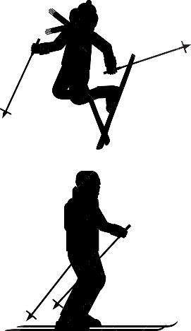 | SKI LIBRE - Encadré |  |  |  | - | ENFANT | 40 € | Nivaux minimum équivalent étoile de BRONZE |  |  |  |  |  |  |  |  |  |  | Cours | ENFANT
 | NOM - Prénom |  |  | Numéro d'assurance FFS |  |  | Date de naissance | Goupe de 12 personnes maximum |  |  |  |  |  |  |  |  |  |  | ____ €

 | SKI LIBRE - Encadré |  |  |  | - | ADULTE | 50 € |  |  |  |  |  |  |  |  |  |  |  | Cours | ADULTE
 | NOM - Prénom |  |  | Numéro d'assurance FFS |  |  | Date de naissance |  |  |  |  |  |  |  |  |  |  |  | ____ €

Inscription à envoyer avec le reglement à: |  |  |  |  |  |  |  |  | Information PASS'NEIGE |  |  |  |  | https://ski.canal-sport.fr/ |  |  |  |  | 
GINO SALDIGLORIA - 6 PLACE LAMARTINE - 39170 - PRATZ

